Sheet1
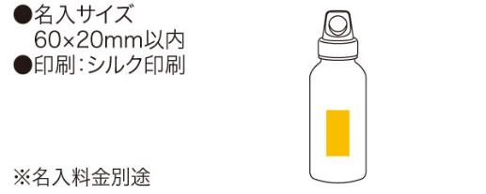
提 案 書

カラフルプラボトル |  | 参考上代 | ¥390 | 販売価格
 |  | （税別） |  | （税別）
【JAN】 | 4562121883819
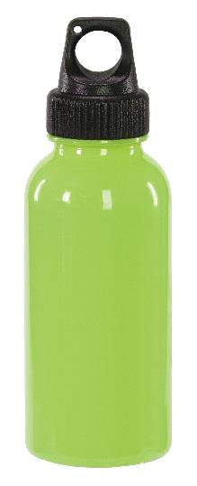 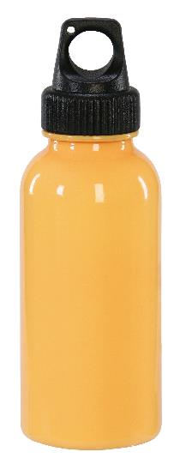 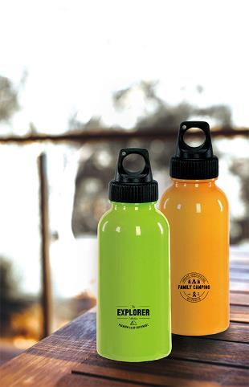 |  |  | 【商品番号】 6307 【本体サイズ】 φ60×180mm・48ｇ 【パッケージサイズ】 65×65×185mm・92ｇ 【個装形態】 化粧箱入 【色・柄】 オレンジ・グリーン（色指定不可） 【材質】 ポリカーボネート・ポリエチレン 【入数】 140 【商品説明】 スポーティーなフォルムとカラフルな色の軽量プラスチックボトル 【備考】 容量350ml 【生産国】 中国

